Верхнии элементы
 |  | ПРАЙС |  | Февраль 2016 г.
Общий вид | Габаритный размер (мм) | Пленка пвх | 5.00% | Краска, шпон | 5.00% | массив дуба
 | 600х300 | 1680 | 1764 | 2180 | 2289 | 3380 | 3549
 | 600х350 | 1840 | 1932 | 2400 | 2520 | 3800 | 3990
 | 600х400 | 2000 | 2100 | 2640 | 2772 | 4240 | 4452
 | 600х450 | 2160 | 2268 | 2880 | 3024 | 4670 | 4904
 | 600х500 | 2320 | 2436 | 3130 | 3287 | 5120 | 5376
 |  |  | 0 |  |  |  | 0
 | 705х300 | 1850 | 1943 | 2400 | 2520 | 3800 | 3990
 | 705х350 | 2010 | 2111 | 2640 | 2772 | 4240 | 4452
 | 705х400 | 2220 | 2331 | 2960 | 3108 | 4830 | 5072
 | 705х450 | 2400 | 2520 | 3220 | 3381 | 5280 | 5544
 | 705х500 | 2600 | 2730 | 3520 | 3696 | 5850 | 6143

 | 915х300 | 2335 | 2452 | 3050 | 3203 | 4860 | 5103
 | 915х350 | 2560 | 2688 | 3380 | 3549 | 5440 | 5712
 | 915х400 | 2815 | 2956 | 3760 | 3948 | 6160 | 6468
 | 915х450 | 3100 | 3255 | 4175 | 4384 | 6910 | 7256
 | 915х500 | 3300 | 3465 | 4500 | 4725 | 7500 | 7875

 | 600х300 | 1810 | 1901 | 2300 | 2415 | 2900 | 3045
 | 600х350 | 2000 | 2100 | 2560 | 2688 | 3260 | 3423
 | 600х400 | 2200 | 2310 | 2830 | 2972 | 3630 | 3812
 | 600х450 | 2380 | 2499 | 3100 | 3255 | 4000 | 4200
 | 600х500 | 2570 | 2699 | 3390 | 3560 | 4380 | 4599

 | 705х300 | 2000 | 2100 | 2540 | 2667 | 3260 | 3423
 | 705х350 | 2200 | 2310 | 2830 | 2972 | 3630 | 3812
 | 705х400 | 2450 | 2573 | 3185 | 3344 | 4110 | 4316
 | 705х450 | 2670 | 2804 | 3490 | 3665 | 4530 | 4757
 | 705х500 | 2900 | 3045 | 3825 | 4016 | 5000 | 5250

 | 915х300 | 2545 | 2672 | 3465 | 3638 | 4160 | 4368
 | 915х350 | 2815 | 2956 | 3630 | 3812 | 4670 | 4904
 | 915х400 | 3120 | 3276 | 4060 | 4263 | 5265 | 5528
 | 915х450 | 3440 | 3612 | 4530 | 4757 | 5900 | 6195
 | 915х500 | 3700 | 3885 | 4900 | 5145 | 6385 | 6704

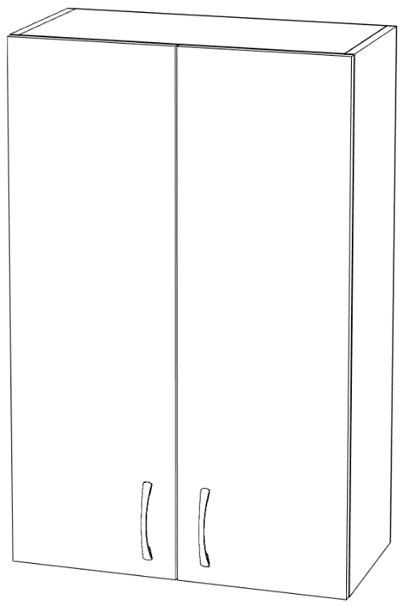 | 600х600 | 2830 | 2972 | 3790 | 3980 | 6175 | 6484
 | 600x700 | 3170 | 3329 | 4270 | 4484 | 7070 | 7424
 | 600x800 | 3440 | 3612 | 4735 | 4972 | 7920 | 8316
 | 600x900 | 3855 | 4048 | 5300 | 5565 | 8900 | 9345
 | 600x1000 | 4225 | 4436 | 5825 | 6116 | 9800 | 10290

 | 705х600 | 3135 | 3292 | 4255 | 4468 | 7050 | 7403
 | 705x700 | 3470 | 3644 | 4750 | 4988 | 7935 | 8332
 | 705x800 | 3900 | 4095 | 5400 | 5670 | 9100 | 9555
 | 705x900 | 4220 | 4431 | 5870 | 6164 | 10000 | 10500
 | 705x1000 | 4620 | 4851 | 6500 | 6825 | 11150 | 11708

 | 915x600 | 3935 | 4132 | 5380 | 5649 | 8980 | 9429
 | 915x700 | 4385 | 4604 | 6030 | 6332 | 10160 | 10668
 | 915x800 | 4910 | 5156 | 6830 | 7172 | 11615 | 12196
 | 915x900 | 5420 | 5691 | 7600 | 7980 | 13070 | 13724
 | 915x1000 | 5850 | 6143 | 8255 | 8668 | 14240 | 14952

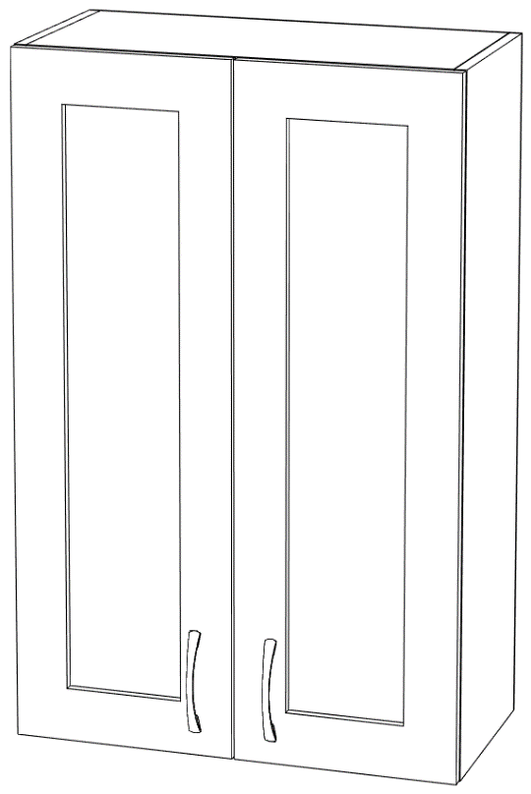 | 600х600 | 3090 | 3245 | 4045 | 4247 | 5250 | 5513
 | 600x700 | 3490 | 3665 | 4590 | 4820 | 6000 | 6300
 | 600x800 | 3825 | 4016 | 5120 | 5376 | 6700 | 7035
 | 600x900 | 4300 | 4515 | 5745 | 6032 | 7535 | 7912
 | 600x1000 | 4735 | 4972 | 6335 | 6652 | 8320 | 8736

 | 705х600 | 3330 | 3497 | 4575 | 4804 | 5970 | 6269
 | 705x700 | 3850 | 4043 | 5135 | 5392 | 6720 | 7056
 | 705x800 | 4370 | 4589 | 5860 | 6153 | 7710 | 8096
 | 705x900 | 4770 | 5009 | 6425 | 6746 | 8480 | 8904
 | 705x1000 | 5230 | 5492 | 7110 | 7466 | 9420 | 9891

 | 915x600 | 4350 | 4568 | 5800 | 6090 | 7580 | 7959
 | 915x700 | 4900 | 5145 | 6550 | 6878 | 8600 | 9030
 | 915x800 | 5520 | 5796 | 7440 | 7812 | 9840 | 10332
 | 915x900 | 6140 | 6447 | 8320 | 8736 | 11050 | 11603
 | 915x1000 | 6670 | 7004 | 9070 | 9524 | 12060 | 12663

 | 600х350 | 2450 | 2573 | 3210 | 3371 | 5150 | 5408

 | 705х350 | 2690 | 2825 | 3600 | 3780 | 5850 | 6143

 | 915х350 | 3380 | 3549 | 4590 | 4820 | 7650 | 8033

 | 600х350 | 2640 | 2772 | 3400 | 3570 | 4370 | 4589

 | 705х350 | 2930 | 3077 | 3840 | 4032 | 4980 | 5229

 | 915х350 | 3680 | 3864 | 4900 | 5145 | 6430 | 6752

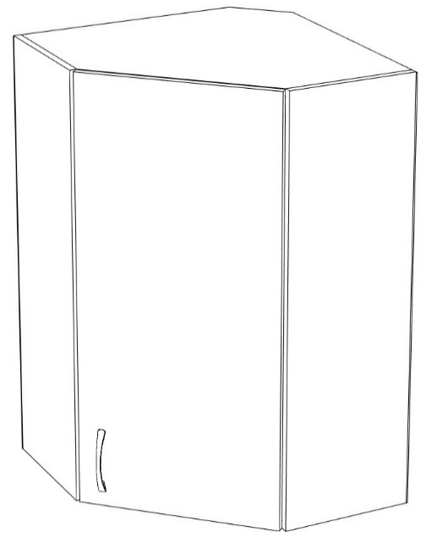 | 600х550 | 3025 | 3176 | 3590 | 3770 | 4980 | 5229
 | 600x600 | 3390 | 3560 | 4080 | 4284 | 5800 | 6090

 | 705х550 | 3265 | 3428 | 3930 | 4127 | 5580 | 5859
 | 705x600 | 3630 | 3812 | 4430 | 4652 | 6420 | 6741

 | 915х550 | 4015 | 4216 | 4880 | 5124 | 6990 | 7340
 | 915x600 | 4510 | 4736 | 5550 | 5828 | 8145 | 8552

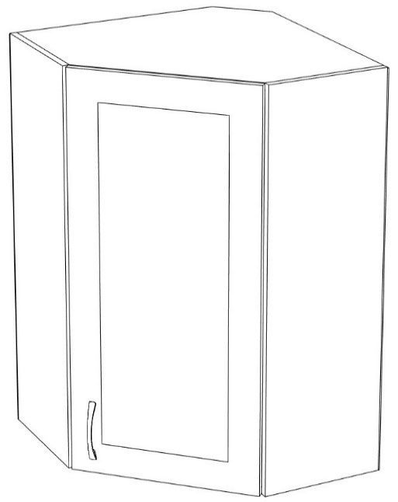 | 600х550 | 3185 | 3344 | 3745 | 3932 | 4430 | 4652
 | 600х600 | 3585 | 3764 | 4270 | 4484 | 5130 | 5387

 | 705х550 | 3455 | 3628 | 4130 | 4337 | 4960 | 5208
 | 705х600 | 3870 | 4064 | 4670 | 4904 | 5660 | 5943

 | 915х550 | 4270 | 4484 | 5130 | 5387 | 6200 | 6510
 | 915х600 | 4815 | 5056 | 5850 | 6143 | 7150 | 7508

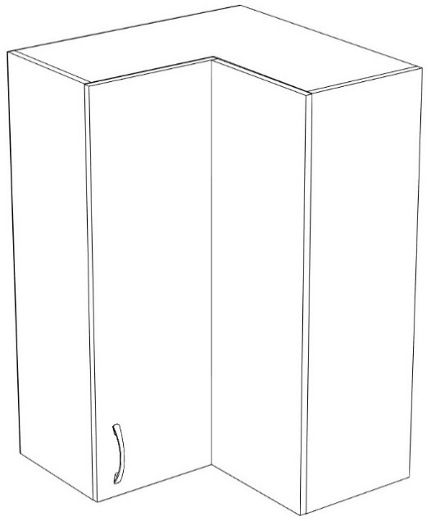

 | 705х600 | 6065 | 6368 | 7185 | 7544 | 9990 | 10490

 | 915х600 | 7020 | 7371 | 8480 | 8904 | 12150 | 12758

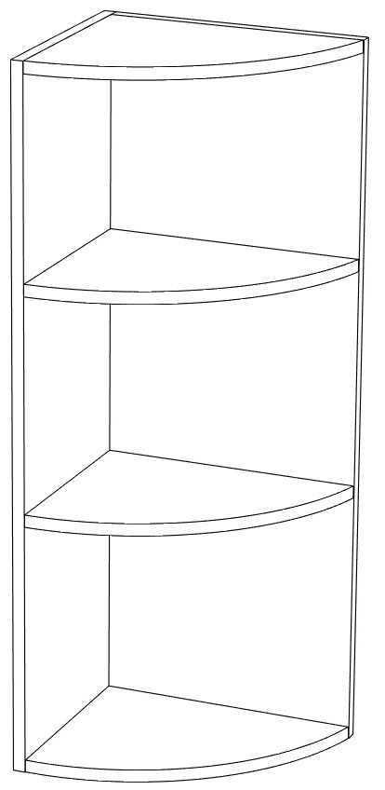 | 600х350 | 3630 | 3812 | 4610 | 4841
 |  | ЛДСП-1270 | 1335

 | 705х350 | 3940 | 4137 | 5100 | 5355
 |  | ЛДСП-1450 | 1525

 | 915х350 | 5300 | 5565 | 6700 | 7035
 |  | ЛДСП-1700 | 1785

Нижнии элементы
 |  | ПРАЙС |  | Февраль 2016 г.
Общий вид | Габаритный размер (мм) | Пленка пвх |  | Краска, шпон |  | массив дуба
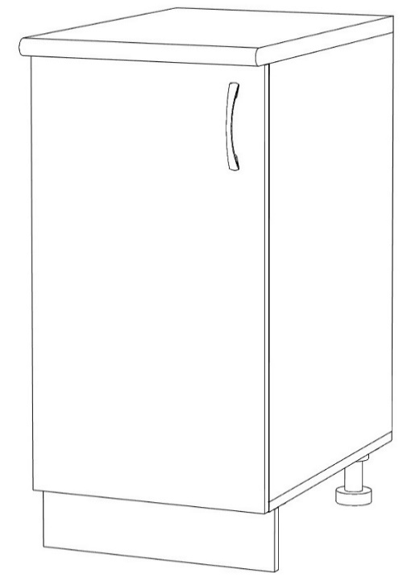
 | 850х300 | 2930 | 3077 | 3470 | 3644 | 4880 | 5124

 | 850х350 | 3185 | 3344 | 3850 | 4043 | 5520 | 5796

 | 850х400 | 3425 | 3596 | 4160 | 4368 | 6030 | 6332

 | 850х450 | 3730 | 3917 | 4575 | 4804 | 6700 | 7035

 | 850х500 | 3970 | 4169 | 4910 | 5156 | 7230 | 7592

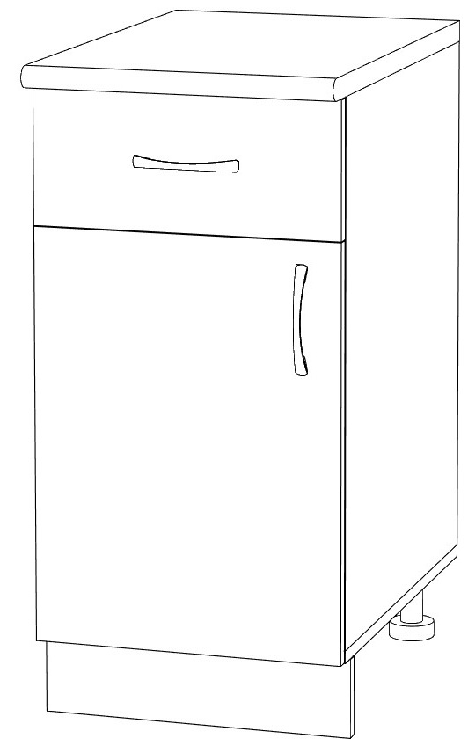
 | 850х300 | 3550 | 3728 | 4110 | 4316 | 5500 | 5775

 | 850х350 | 3825 | 4016 | 4500 | 4725 | 6160 | 6468

 | 850х400 | 4110 | 4316 | 4865 | 5108 | 6720 | 7056

 | 850х450 | 4415 | 4636 | 5265 | 5528 | 7390 | 7760

 | 850х500 | 4670 | 4904 | 5600 | 5880 | 7920 | 8316

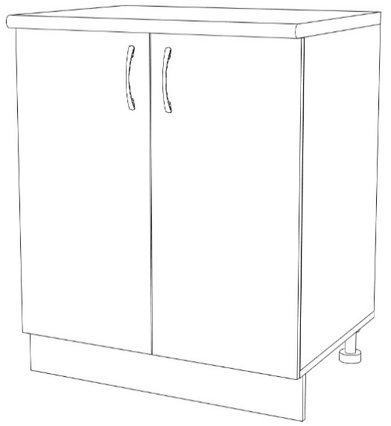
 | 850х600 | 4720 | 4956 | 5840 | 6132 | 8620 | 9051

 | 850х700 | 5230 | 5492 | 6530 | 6857 | 9790 | 10280

 | 850х800 | 5730 | 6017 | 7230 | 7592 | 10945 | 11492

 | 850х900 | 6240 | 6552 | 7920 | 8316 | 12110 | 12716

 | 850х1000 | 6750 | 7088 | 8625 | 9056 | 13280 | 13944

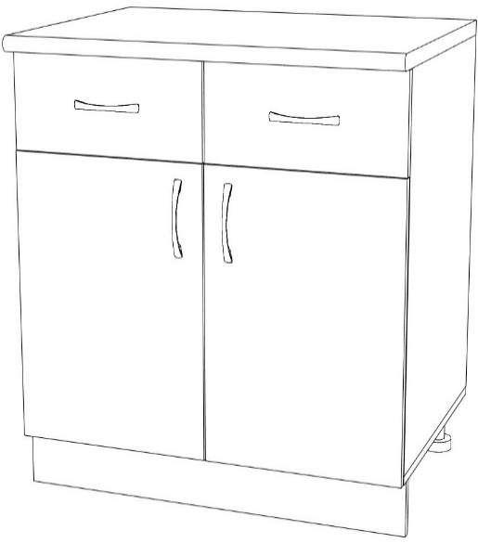
 | 850х600 | 6180 | 6489 | 7300 | 7665 | 10080 | 10584

 | 850х700 | 6740 | 7077 | 8050 | 8453 | 11300 | 11865

 | 850х800 | 7300 | 7665 | 8785 | 9224 | 12500 | 13125

 | 850х900 | 7870 | 8264 | 9530 | 10007 | 13720 | 14406

 | 850х1000 | 8430 | 8852 | 10290 | 10805 | 14945 | 15692

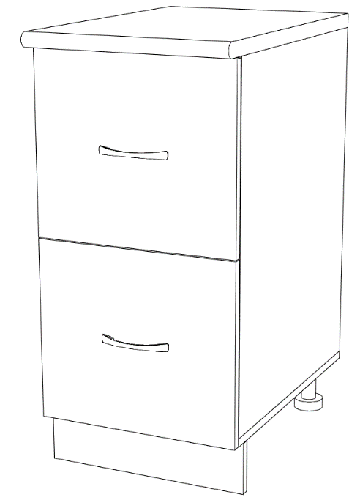 | 850х300 | 4530 | 4757 | 5090 | 5345 | 6480 | 6804
 | 850х350 | 4640 | 4872 | 5310 | 5576 | 6960 | 7308
 | 850х400 | 4900 | 5145 | 5650 | 5933 | 7500 | 7875
 | 850х450 | 5220 | 5481 | 6065 | 6368 | 8200 | 8610
 | 850х500 | 5490 | 5765 | 6430 | 6752 | 9750 | 10238
 | 850х600 | 6480 | 6804 | 7585 | 7964 | 10380 | 10899
 | 850х700 | 7050 | 7403 | 8370 | 8789 | 11610 | 12191
 | 850х800 | 7680 | 8064 | 9170 | 9629 | 12900 | 13545
 | 850х900 | 8240 | 8652 | 9900 | 10395 | 14100 | 14805
 | 850х1000 | 8820 | 9261 | 10670 | 11204 | 15345 | 16112

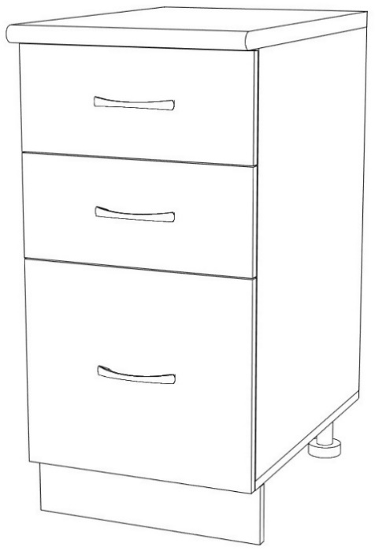 | 850х300 | 5250 | 5513 | 5800 | 6090 | 7200 | 7560
 | 850х350 | 5550 | 5828 | 6200 | 6510 | 7790 | 8180
 | 850х400 | 5890 | 6185 | 6640 | 6972 | 8510 | 8936
 | 850х450 | 6190 | 6500 | 7020 | 7371 | 9090 | 9545
 | 850х500 | 6545 | 6872 | 7470 | 7844 | 9800 | 10290
 | 850х600 | 7250 | 7613 | 8370 | 8789 | 11170 | 11729
 | 850х700 | 7870 | 8264 | 9170 | 9629 | 12430 | 13052
 | 850х800 | 8480 | 8904 | 9990 | 10490 | 13710 | 14396
 | 850х900 | 9280 | 9744 | 10960 | 11508 | 15150 | 15908
 | 850х1000 | 9790 | 10280 | 11650 | 12233 | 16300 | 17115

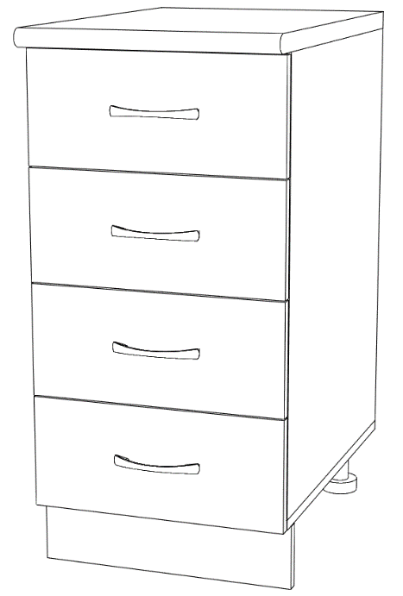 | 850х300 | 5280 | 5544 | 5840 | 6132 | 7230 | 7592
 | 850х350 | 5630 | 5912 | 6290 | 6605 | 7950 | 8348
 | 850х400 | 5920 | 6216 | 6672 | 7006 | 8540 | 8967
 | 850х450 | 6270 | 6584 | 7140 | 7497 | 9260 | 9723
 | 850х500 | 6590 | 6920 | 7520 | 7896 | 9855 | 10348

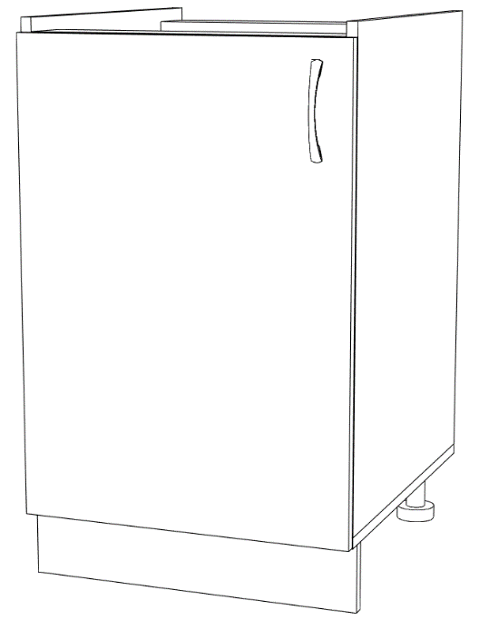
 | 850х500 | 3120 | 3276 | 4050 | 4253 | 6370 | 6689

 | 850х600 | 3710 | 3896 | 4830 | 5072 | 7630 | 8012

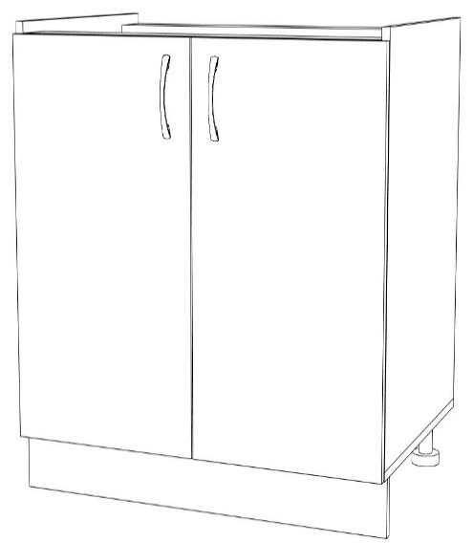
 | 850х800 | 4385 | 4604 | 5870 | 6164 | 9600 | 10080

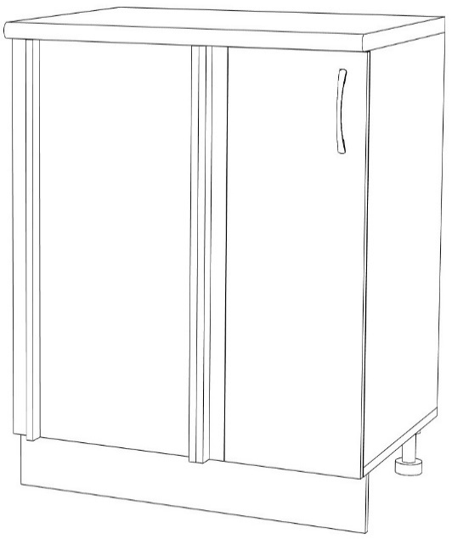
 | 850х900 | 6465 | 6788 | 8110 | 8516 | 12240 | 12852
 | 850х950 | 6590 | 6920 | 8320 | 8736 | 12640 | 13272
 | 850х1000 | 6910 | 7256 | 8750 | 9188 | 13340 | 14007
 | 850х1050 | 7150 | 7508 | 9050 | 9503 | 13850 | 14543
 | 850х1100 | 7380 | 7749 | 9400 | 9870 | 14640 | 15372

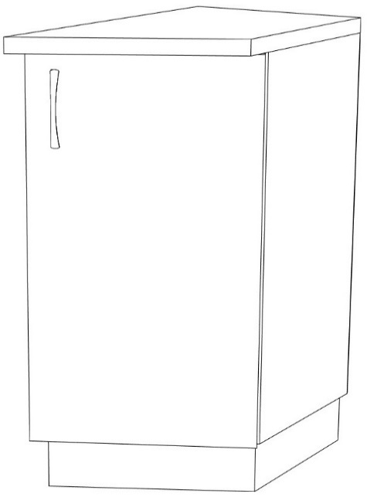
 | 850х350 | 4720 | 4956 | 6110 | 6416 | 9570 | 10049

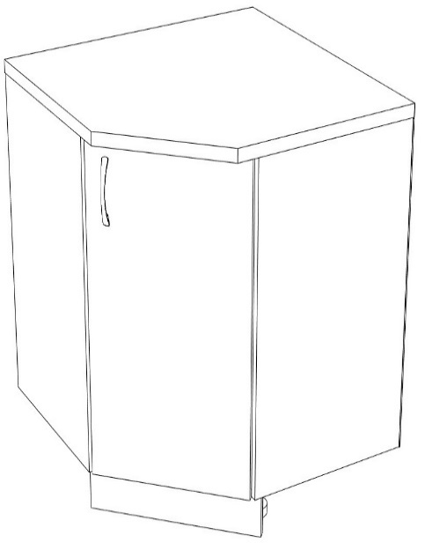
 | 850х850х850 | 6200 | 6510 | 6930 | 7277 | 8800 | 9240

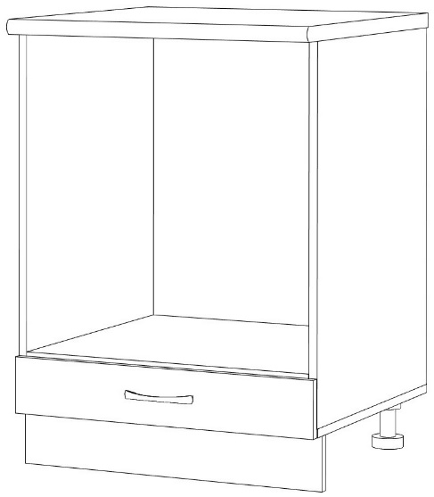
 | 850х600 | 3750 | 3938 | 3910 | 4106 | 4310 | 4526

 | 850х150 | 1990 | 2090 | 2250 | 2363 | 2930 | 3077
 | 850х200 | 2220 | 2331 | 2600 | 2730 | 3540 | 3717

 | карго

Пеналы
 | Общий вид | Габаритный размер (мм) | Пленка пвх |  | краска, шпон
 |  | 2150х400 | 8450 | 8873 | 10640 | 11172
 |  | 2150х500 | 9650 | 10133 | 12380 | 12999
 |  | 2150х600 | 10830 | 11372 | 14110 | 14816
 |  | 2360х400 | 9000 | 9450 | 11400 | 11970
 |  | 2360х500 | 10300 | 10815 | 13310 | 13976
 |  | 2360х600 | 11710 | 12296 | 15330 | 16097

 |  | 2150х400х400 | 7570 | 7949 | 9740 | 10227
 |  | 2150х500х400 | 8750 | 9188 | 11490 | 12065
 |  | 2360х400х400 | 8200 | 8610 | 10670 | 11204
 |  | 2360х500х400 | 9570 | 10049 | 12670 | 13304

 |  | 2150х400 | 10600 | 11130 | 12800 | 13440
 |  | 2150х500 | 11900 | 12495 | 14640 | 15372
 |  | 2150х600 | 13130 | 13787 | 16410 | 17231
 |  | 2360х400 | 11020 | 11571 | 13420 | 14091
 |  | 2360х500 | 12560 | 13188 | 15570 | 16349
 |  | 2360х600 | 13970 | 14669 | 17580 | 18459

 |  | 2150х600 | 11760 | 12348 | 14080 | 14784

 |  | 2360х600 | 12600 | 13230 | 15250 | 16013

 |  | Встраиваемый
 |  | духовой шкаф

 | 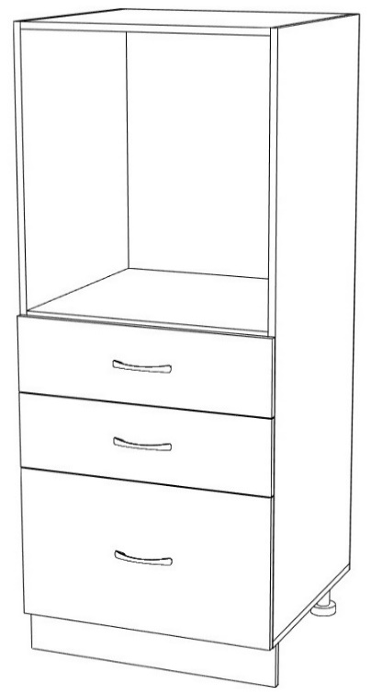

 |  | 1450х600 | 9010 | 9461 | 10130 | 10637

 |  | Встраиваемый
 |  | духовой шкаф

 | 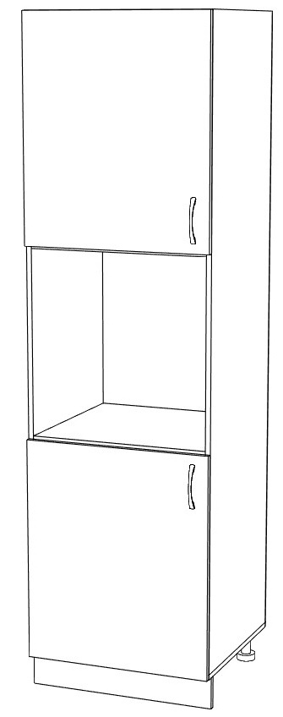 | 2150х600 | 9540 | 10017 | 11840 | 12432

 |  | 2360х600 | 10370 | 10889 | 13030 | 13682

 |  | Встраиваемый
 |  | духовой шкаф

 | 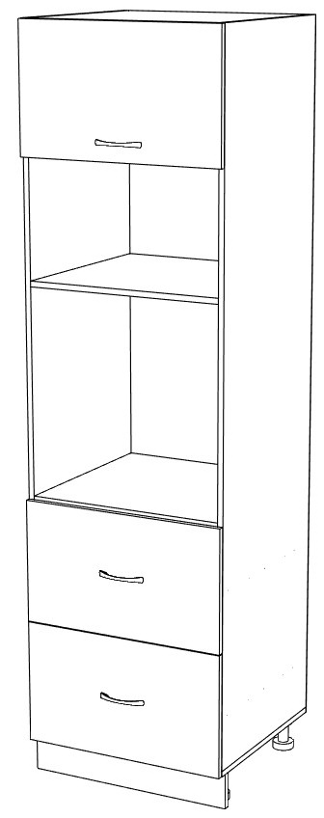 | 2150х600 | 9730 | 10217 | 11330 | 11897

 |  | 2360х600 | 10500 | 11025 | 12400 | 13020

 |  | Встраиваемый
 |  | духовой шкаф

 | 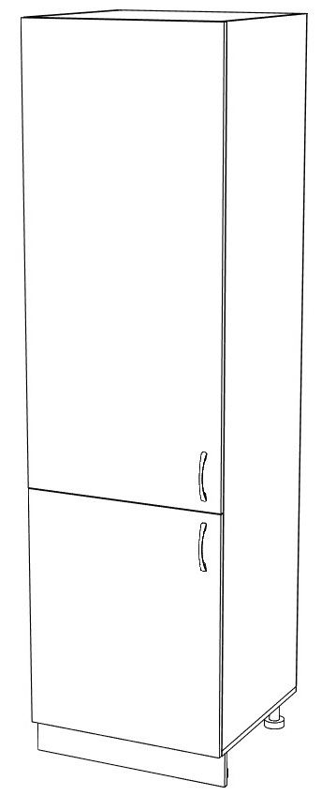 | 2150х600 | 9730 | 10217 | 13000 | 13650

 |  | 2360х600 | 10380 | 10899 | 14000 | 14700

 |  | Встраиваемый
 |  | холодильник

Полукруглый фасад
Общий вид | Габаритный размер (мм) | Пленка пвх |  | краска, шпон |  | массив дуба
 | Н/Г

 | 600х350 | 4000 | 4200 | 4130 | 4337 | 11470 | 12044

 | 705х350 | 4800 | 5040 | 4940 | 5187 | 13420 | 14091

 | 915х350 | 5970 | 6269 | 6160 | 6468 | 17470 | 18344

 | Н/Г
 | 600х350 | 4960 | 5208 | 5090 | 5345 | 7680 | 8064

 | 705х350 | 5760 | 6048 | 5900 | 6195 | 8900 | 9345

 | 915х350 | 6930 | 7277 | 7120 | 7476 | 11120 | 11676

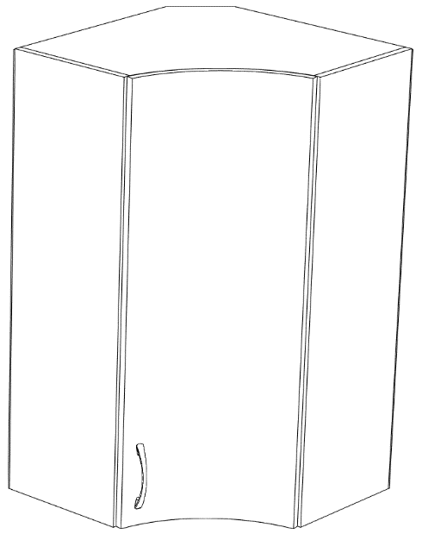 | 600х550 | 4415 | 4636 | 4510 | 4736 | 10460 | 10983
 | 600х600 | 5050 | 5303 | 5180 | 5439 | 12550 | 13178
 | 705х550 | 4930 | 5177 | 5050 | 5303 | 12130 | 12737
 | 705х600 | 5520 | 5796 | 5660 | 5943 | 14160 | 14868
 | 915х550 | 6080 | 6384 | 6240 | 6552 | 15300 | 16065
 | 915х600 | 6945 | 7292 | 7130 | 7487 | 18500 | 19425

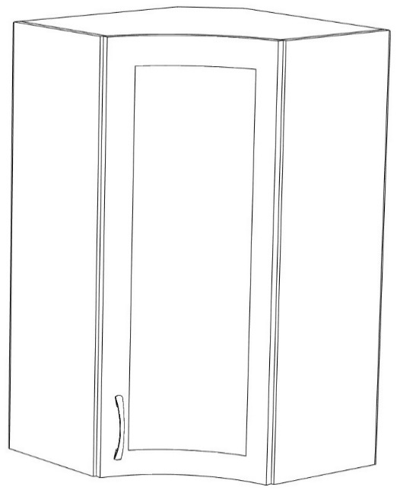 | 600х550 | 5375 | 5644 | 5470 | 5744 | 7575 | 7954
 | 600х600 | 6015 | 6316 | 6150 | 6458 | 8735 | 9172
 | 705х550 | 5890 | 6185 | 6015 | 6316 | 8510 | 8936
 | 705х600 | 6480 | 6804 | 6625 | 6956 | 9615 | 10096
 | 915х550 | 7040 | 7392 | 7200 | 7560 | 10400 | 10920
 | 915х600 | 7900 | 8295 | 8100 | 8505 | 12000 | 12600

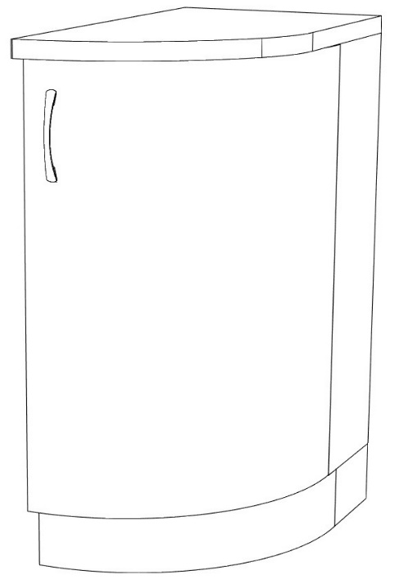 | Н/Г
 | 850х350 | 6670 | 7004 | 7180 | 7539 | 17000 | 17850

 | С/Г
 | 850х350 | 6600 | 6930 | 7400 | 7770

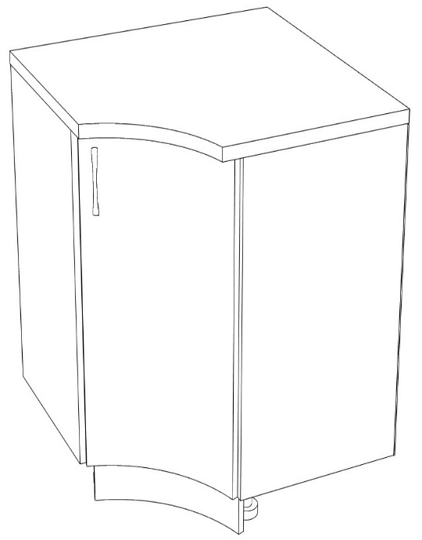
 | 850х850 | 7840 | 8232 | 8020 | 8421 | 15900 | 16695

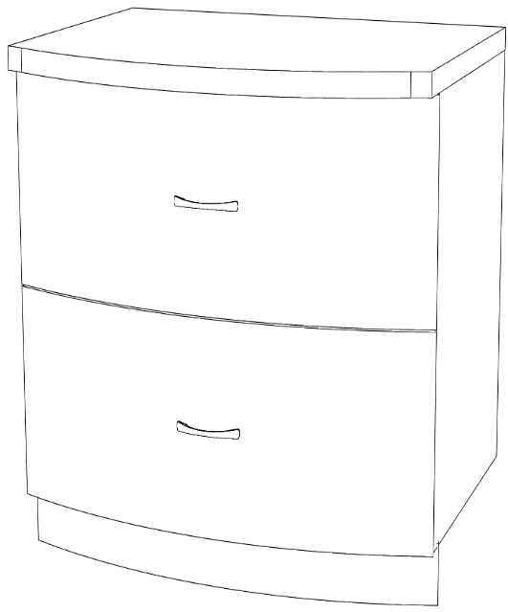
 | 850х900


 | 2150х350 | 16100 | 16905 | 17600 | 18480
 | 2360х350 | 17400 | 18270 | 19070 | 20024

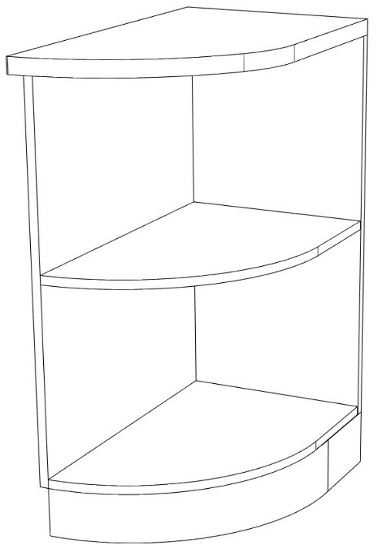

 | 850х350 | 6150 | 6458 | 8900 | 9345 | ЛДСП- 2750 | 2890

